Sheet1
р.бр | опис | количина | јединична цена без ПДВ-а | Укупно без ПДВ-а
1 | 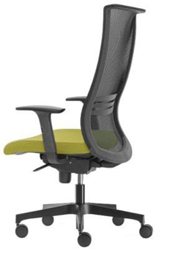 Радна столица, мрежасти наслон са лумбалним подупирачем, седиште тапацирано у штофу кат.2, синхро механизам, руконаслони подесиви по висини са меком PU подлогом, хромирана звезда, гумени точкићи. У изгледу одговарајућа према слици | 23 |  | 0
2 | 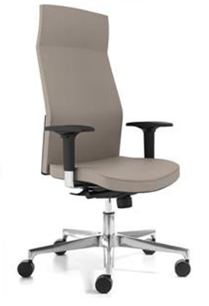 Висока радна столица, наслон за леђа анатомски обликован и подесив по висини, седиште подесиво по дубини, седиште и наслон тапацирани у штофу кат.2, боја и дезен по избору Наручиоца, 2D руконаслони са меком PU подлогом, синхро механизам, алуминијумска звезда, гумени точкићи. У изгледу одговарајућа према слици | 14 |  | 0

 | УКУПНО |  |  | 0
 | ПДВ
 | УКУПНО, са ПДВ-ом

